Planilha1
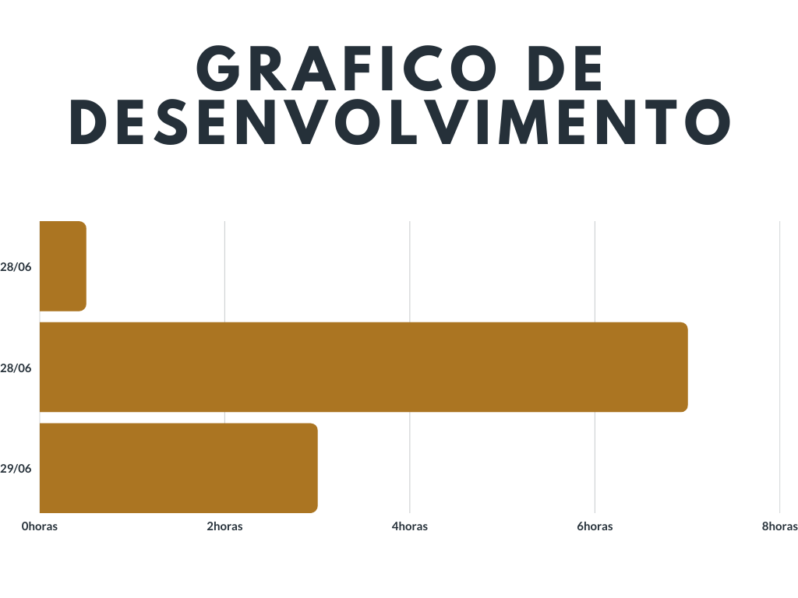
Grafico de Gantt | Inicio /termino | Tempo
Criação dos bancos de dados | 28/06 / 28/06 | 30 minutos
Criação da primeira tela | 28/06 / 28/06 | 7horas
Criação da segunda tela | 28/06 / 29/06 | 3horas

